Задание 1
 | Комментарий
1. Почему практики тест-дизайна нельзя применять сразу после получения требований?
Практики тест-дизайна не могут быть применены сразу после получения требований, потому что для того, чтобы спроектировать эффективный тест-кейс, необходимо полное понимание требований и возможностей системы, которую нужно протестировать. Без этого понимания тест-кейсы могут быть недостаточно качественными, что повлечет за собой неполное покрытие функциональности системы, повторяющиеся тесты или ненужные тесты, которые только увеличат объем работы и затраты на тестирование.
2. В какой ситуации классы эквивалентности и граничные значения могут существовать по отдельности? Аргументируй свой ответ и приведи примеры.
Классы эквивалентности и граничные значения могут существовать по отдельности в случаях, когда граничные значения не могут быть включены в какой-либо класс эквивалентности или когда классы эквивалентности не имеют граничных значений. Например, для тестирования формы входа на сайте можно выделить классы эквивалентности для различных типов пользователей (зарегистрированный, новый, администратор и т.д.). Граничные значения могут быть выделены для поля пароля, чтобы убедиться, что система не допускает слишком короткие или слишком длинные пароли. В этом случае граничные значения не относятся к какому-либо классу эквивалентности.
3. Что такое эквивалентность? Что такое класс эквивалентности?
Эквивалентность - это свойство объектов или действий, которые могут быть считаться идентичными в определенном контексте. Класс эквивалентности - это группа объектов или действий, которые могут быть считаемыми идентичными в тестировании, потому что они ожидаются выполняться одинаково и допускают одинаковые результаты тестирования. Например, все пользователи с одним типом аккаунта могут быть объединены в один класс эквивалентности при тестировании функциональности, связанной с их типом аккаунта.
4. Можно ли исключить проверку в середине диапазона в пользу проверок на границах, входящих в диапазон? Аргументируй свой ответ.
Исключение проверки в середине диапазона в пользу проверок на границах может быть неоптимальным подходом. Все зависит от того, какие конкретные значения находятся в середине диапазона и как они влияют на функциональность системы. В некоторых случаях значения в середине диапазона могут быть критически важными для проверки, и их исключение может привести к упущению важных дефектов. Например, если мы тестируем систему управления запасами на складе, то проверка средних значений может быть критически важна, поскольку это может отразить поведение системы при умеренной загрузке. В таком случае, исключение проверки средних значений может привести к неполному покрытию функциональности системы.
5. Представь, что тебе нужно протестировать форму: у каждого поля есть валидатор. Результат работы формы зависит от комбинации данных в полях. Какие практики тест-дизайна следует применить и почему? Аргументируй свой ответ.
Для тестирования формы с валидаторами и зависимостью от комбинации данных в полях следует использовать следующие практики тест-дизайна: Таблицы принятия решений: это позволяет определить все возможные комбинации входных данных и ожидаемые результаты для каждой комбинации. В таблицах принятия решений можно использовать классы эквивалентности для группировки комбинаций данных и уменьшения количества тест-кейсов. Проверка граничных значений: для каждого поля следует проверить все возможные граничные значения, чтобы убедиться, что форма обрабатывает их корректно. Анализ дефектов: следует анализировать ошибки, которые возникают при вводе различных комбинаций данных, чтобы определить потенциальные проблемы и уточнить тест-кейсы. Такой подход позволит более полно охватить функциональность формы и обнаружить потенциальные проблемы связанные с комбинациями входных данных.
6. Какими способами можно оптимизировать количество проверок при работе с таблицами принятия решений? Аргументируй свой ответ.
Для оптимизации количества проверок при работе с таблицами принятия решений можно использовать следующие способы: Комбинирование классов эквивалентности: если несколько классов эквивалентности дают одинаковый результат, то их можно объединить в один тест-кейс, чтобы уменьшить количество проверок. Использование умных данных: если значения в разных комбинациях данных являются зависимыми, то можно использовать значения из одной комбинации для тестирования другой комбинации. Например, если при вводе одного поля значение другого поля автоматически заполняется, то можно использовать это автоматически заполненное значение для проверки других комбинаций данных. Исключение ненужных проверок: если значения в таблице принятия решений не влияют на результат работы системы, то их можно исключить из тест-кейсов.
7. Опиши, чем чек-лист отличается от тест-кейсов. Приведи примеры, где применяют и то, и другое.
Чек-лист - это список задач, которые необходимо выполнить при тестировании системы. Чек-лист может содержать общие задачи (например, проверка доступности системы), а также более конкретные задачи (например, проверка правильности заполнения формы). Тест-кейсы - это подробное описание шагов, необходимых для выполнения определенного теста. В тест-кейсах указываются входные данные, ожидаемый результат и действия, необходимые для выполнения теста. Примеры использования чек-листа: При тестировании сайта можно использовать чек-лист для проверки всех основных функций, таких как регистрация, авторизация, поиск и т.д. При тестировании мобильного приложения можно использовать чек-лист для проверки различных функций, таких как работа с базой данных, взаимодействие с интернетом и т.д. Примеры использования тест-кейсов: При тестировании формы регистрации можно использовать тест-кейсы для проверки каждого поля ввода, включая валидацию данных и сообщения об ошибках. При тестировании функции поиска на сайте можно использовать тест-кейсы для проверки поиска по разным критериям и проверки правильности отображения результатов.
8. Как правильно составить баг-репорт? Какие элементы баг-репорта — обязательные? Почему?
Для составления правильного баг-репорта следует учитывать следующие элементы: Заголовок: краткое описание проблемы. Описание: подробное описание проблемы, включая шаги воспроизведения, ожидаемое и фактическое поведение, скриншоты, если необходимо. Версия ПО: версия программного обеспечения, на которой была обнаружена проблема. Платформа: операционная система, на которой воспроизводилась проблема. Приоритет: оценка важности проблемы для пользователя и системы в целом. Статус: текущий статус проблемы (например, "новый", "в работе", "исправлен"). Разработчик: ответственный разработчик для решения данной проблемы. Обязательными элементами баг-репорта являются заголовок, описание и версия ПО. Заголовок должен коротко и ясно описывать проблему, описание должно содержать достаточно информации для понимания проблемы и ее воспроизведения, а версия ПО помогает разработчикам и тестировщикам быстрее понять контекст проблемы.
9. По каким правилам составляют заголовок баг-репорта? Что будет, если составить заголовок неправильно?
Заголовок баг-репорта должен содержать краткое описание проблемы и быть максимально информативным. Желательно использовать ключевые слова, которые помогут быстрее определить проблему и связать ее с соответствующим модулем ПО. Например, "Ошибка при входе в систему: неверный пароль". Если заголовок баг-репорта составлен неправильно, то это может затруднить работу разработчиков и тестировщиков, а также привести к дополнительным вопросам и задержкам в решении проблемы. Например, заголовок "Ошибка" не содержит достаточно информации для быстрого понимания проблемы и требует дополнительных уточнений и вопросов.
10. Из чего состоит клиент-серверная архитектура приложения? Кратко опиши функциональность каждого элемента.
Клиент-серверная архитектура приложения состоит из двух основных компонентов: клиента и сервера. Клиент – это приложение или устройство, которое обращается к серверу для получения данных или выполнения каких-либо операций. Клиент может быть реализован на разных устройствах, таких как компьютеры, смартфоны, планшеты и т.д. Клиент обычно имеет пользовательский интерфейс, через который пользователь взаимодействует с приложением. Сервер – это компонент приложения, который обрабатывает запросы от клиента и предоставляет ему запрошенные данные или выполняет запрошенные операции. Сервер может быть реализован на разных устройствах, таких как серверы веб-приложений, базы данных, файловые серверы и т.д. Сервер обычно не имеет пользовательского интерфейса, а его работа происходит на уровне серверных процессов и баз данных.
11. Опиши этапы обработки запроса после того, как в адресную строку браузера вводят URL: https://yandex.ru.
Сервер – это компонент приложения, который обрабатывает запросы от клиента и предоставляет ему запрошенные данные или выполняет запрошенные операции. Сервер может быть реализован на разных устройствах, таких как серверы веб-приложений, базы данных, файловые серверы и т.д. Сервер обычно не имеет пользовательского интерфейса, а его работа происходит на уровне серверных процессов и баз данных. Этапы обработки запроса после того, как в адресную строку браузера вводят URL https://yandex.ru: Браузер отправляет запрос на DNS-сервер для получения IP-адреса сайта yandex.ru. DNS-сервер возвращает IP-адрес сайта yandex.ru. Браузер отправляет HTTP-запрос на сервер, используя IP-адрес, полученный на предыдущем этапе, и запрашивает страницу по URL https://yandex.ru. Сервер принимает запрос и начинает его обработку. Он ищет запрашиваемую страницу в своей файловой системе или базе данных и формирует ответ на запрос. Сервер отправляет ответ на запрос браузеру. Браузер получает ответ от сервера и начинает обработку. Он интерпретирует HTML-код страницы, загружает необходимые ресурсы (картинки, стили, скрипты и т.д.), формирует итоговую страницу и отображает ее на экране.
12. Что такое кэш? Зачем он нужен? Какое правило нужно соблюдать при работе с кэшем в тестировании?
Кэш – это механизм хранения данных для повторного использования. Он используется для ускорения работы приложений и снижения нагрузки на сервер. Кэш может храниться на стороне клиента, сервера или на промежуточных узлах сети. При работе с кэшем в тестировании необходимо следить за тем, чтобы кэшированные данные не повлияли на результаты тестирования. Для этого можно использовать такие методы, как очистка кэша перед каждым тестом, использование инструментов для управления кэшем и проверка результатов тестирования с выключенным кэшем.
13. Ты знаешь, что есть протоколы HTTP и HTTPS. - Чем отличаются HTTP и HTTPS? В каких случаях не стоит пользоваться HTTP? - Из каких компонентов состоит HTTP запрос: за что отвечает каждый? - Какие HTTP-методы ты знаешь? За что они отвечают? Приведи примеры применения разных методов. - Что такое код HTTP-ответа? Какие коды бывают?
HTTP (Hypertext Transfer Protocol) – это протокол передачи данных, используемый в Интернете. HTTPS (HTTP Secure) – это расширение протокола HTTP, обеспечивающее безопасность передачи данных с помощью шифрования. Не стоит пользоваться HTTP при передаче конфиденциальной информации, такой как пароли, номера кредитных карт и другие персональные данные. HTTP запрос состоит из трех частей: метод, URL и заголовки. Метод определяет, какое действие должен выполнить сервер (например, получить данные или отправить данные на сервер). URL определяет адрес ресурса, к которому нужно обратиться. Заголовки содержат дополнительную информацию, необходимую для передачи данных, например, информацию о браузере или о том, какие данные сервер должен вернуть. К основным HTTP-методам относятся GET, POST, PUT и DELETE. Метод GET используется для получения данных с сервера. Метод POST используется для отправки данных на сервер. Метод PUT используется для обновления данных на сервере. Метод DELETE используется для удаления данных с сервера. Код HTTP-ответа – это код, который сервер отправляет клиенту в ответ на запрос. Он определяет статус выполнения запроса. Коды бывают различных типов: информационные (100-199), успешные (200-299), перенаправления (300-399), клиентские ошибки (400-499) и серверные ошибки (500-599). Например, код 200 означает, что запрос выполнен успешно, а код 404 означает, что запрашиваемый ресурс не найден.
14. Опиши, из каких компонентов может состоять URL. За что отвечает каждый из них?
URL (Uniform Resource Locator) - это строка, которая идентифицирует ресурс в сети интернет. Он может состоять из следующих компонентов: Протокол: это часть URL, которая указывает, какой протокол используется для доступа к ресурсу (например, HTTP, HTTPS, FTP и т.д.). Доменное имя: это имя, которое используется для идентификации сервера, на котором расположен ресурс (например, google.com). Порт: это номер порта, который используется для соединения с сервером. По умолчанию для разных протоколов используются разные порты (например, порт 80 для HTTP, порт 443 для HTTPS). Путь: это часть URL, которая указывает, какой ресурс на сервере нужно получить. Он может содержать директории и файлы (например, /index.html). Параметры: это дополнительная информация, которая передается на сервер. Они могут быть представлены в виде пар "имя=значение" и разделены символом "&" (например, ?id=123&name=test). Якорь: это часть URL, которая указывает на конкретное место на странице, к которой нужно перейти. Он обозначается символом "#" и может быть использован для быстрого доступа к конкретной части страницы (например, #footer).
15. Какие виды мобильных приложений бывают? В чём особенность каждого?
Существует несколько видов мобильных приложений: Нативные приложения - это приложения, которые разработаны специально для определенной операционной системы (iOS, Android, Windows Phone и т.д.) и используют функциональные возможности устройства (камера, микрофон, GPS, датчики и т.д.). Нативные приложения обеспечивают лучшую производительность и качество, так как они максимально оптимизированы для конкретной операционной системы. Web-приложения - это приложения, которые работают в браузере и доступны через интернет. Web-приложения могут быть доступны на разных устройствах и операционных системах, но могут иметь ограниченный доступ к функциональным возможностям устройства. Гибридные приложения - это приложения, которые сочетают в себе элементы нативных и web-приложений. Они используют web-технологии для создания пользовательского интерфейса и основной логики приложения, но могут также использовать нативные функциональные возможности устройства. Прогрессивные web-приложения (PWA) - это приложения, которые используют web-технологии, но могут работать как нативные приложения и иметь доступ к функциональным возможностям устройства. Они могут быть установлены на устройство пользователя и работать в автономном режиме. Каждый вид приложений имеет свои преимущества и недостатки, и выбор подходящего вида приложения зависит от конкретной ситуации и требований к приложению.
16. Чем эмулятор отличается от реального устройства? Кратко опиши недостатки и преимущества при тестировании.
Эмулятор - это программное обеспечение, которое имитирует функциональность реального устройства. Он позволяет тестировать приложения на различных платформах и конфигурациях без необходимости наличия соответствующего физического устройства. Основные недостатки эмуляторов: Они могут не имитировать все функциональные возможности реального устройства, поэтому возможны ложные результаты тестирования. Эмулятор может работать медленнее, чем реальное устройство, что может повлиять на производительность приложения. Преимущества использования эмуляторов: Эмуляторы позволяют тестировать приложения на широком диапазоне платформ и конфигураций, что может значительно сократить время и затраты на тестирование. Они обеспечивают более простой доступ к тестовым данным и управлению тестами, чем физические устройства. Эмуляторы позволяют создавать условия, которые могут быть трудно воспроизвести на реальных устройствах.
17. Проверь, есть ли ошибки в JSON Если да, то приложи верный вариант файла.

Ссылка на иллюстрацию:
https://code.s3.yandex.net/qa/schemes/diploma-29.png
Да, в JSON есть ошибки. Корректный вариант файла: { "Меню": { "id": 1, "value": "Файл", "list": { "items": { "new_doc": { "value": "Новый", "onclick": "create_new_doc" }, "open_doc": { "value": "Открыть...", "onclick": "open_doc" }, "save_doc": { "value": "Сохранить", "onclick": "save_doc" }, "save_as_doc": { "value": "Сохранить как....", "onclick": "save_as_doc" }, "print_option": { "value": "Параметры печати", "onclick": { "show_print_option": { "Цвет": "Насыщенный", "Черно-белая печать?": "", "Размер печати": "A4" } } } } } } } Верные исправления: Добавление кавычек в значение "value": "Файл", Добавление фигурных скобок в "list": {"items": { ... }}, Добавление фигурных скобок и запятой в "save_doc": {"value": "Сохранить","onclick": "save_doc"}, Исправление ошибки в "save_as_doc": {"value": "Сохранить как...", "onclick": "save_as_doc"}, Добавление фигурных скобок в "onclick" в "print_option": "onclick": {"show_print_option": {...}}.
18. Что такое реляционная база данных? Чем она отличается от нереляционной?
Реляционная база данных - это тип базы данных, где данные хранятся в виде таблиц, состоящих из строк и столбцов. Каждая строка таблицы представляет запись, а каждый столбец - отдельное свойство или атрибут. Связи между таблицами осуществляются посредством использования ключей, что позволяет извлекать информацию из нескольких таблиц за один запрос. Нереляционная база данных отличается от реляционной тем, что данные хранятся в формате, не связанном с таблицами, а в различных формах, таких как документы, ключ-значение, графы и т.д. В нереляционных базах данных данные могут храниться более гибко и масштабируемо, чем в реляционных базах данных, но при этом возможны трудности с интеграцией данных и меньшей гибкостью запросов.
19. Напиши, какие виды JOIN бывают. В чем особенность каждого?
INNER JOIN - возвращает строки, имеющие соответствующие значения в обеих таблицах, которые участвуют в JOIN. LEFT JOIN - возвращает все строки из левой таблицы и соответствующие строки из правой таблицы. Если для каких-то строк в левой таблице нет соответствующих строк в правой таблице, то вместо значений полей из правой таблицы будут пустые значения (NULL). RIGHT JOIN - возвращает все строки из правой таблицы и соответствующие строки из левой таблицы. Если для каких-то строк в правой таблице нет соответствующих строк в левой таблице, то вместо значений полей из левой таблицы будут пустые значения (NULL). FULL OUTER JOIN - возвращает все строки из обеих таблиц и заполняет NULL там, где данные отсутствуют в одной из таблиц. Особенность каждого JOIN заключается в том, как они объединяют таблицы и какие строки будут возвращены в результате JOIN. В зависимости от задачи, необходимо выбрать тот JOIN, который наилучшим образом соответствует требованиям.
Исходные данные для заданий ниже Ты тестируешь сервис, который доставляет еду за 30 минут. Пока это маленький стартап, поэтому ты работаешь всего с четырьмя таблицами: Orders — все доставленные заказы; ORDERS_ID — ID заказов, int; USER_ID — ID пользователей, int; EMPLOYEE_ID — ID сотрудников, int; DELIVERY_TIME — время доставки в минутах, int; ITEMS — список товаров, char; Users — пользователи; USER_ID — ID пользователей, int; FULL_NAME — полное ФИО пользователя, char; PHONE — номер телефона пользователя, char; ADDRESS — адрес пользователя, char; Employees — работники; EMPLOYEE_ID — ID сотрудника, int; FIRST_NAME —имя сотрудника, char; LAST_NAME — фамилия сотрудника, char; PHONE — телефон сотрудника, char; JOB_ID — ID специализации, int; Jobs — типы работ в сервисе JOB_ID — ID специализации, int; JOB_TYPE — тип специализации, char; HOURS — число рабочих часов в неделю, int; SALARY — зарплата сотрудника с данной специализацией в рублях, int;

Ссылка на иллюстрацию:
https://code.s3.yandex.net/qa/schemes/diploma-33.png

20. В службу поддержки пришло много жалоб: заказы, в которых есть гречка, доставляют почти час, хотя сервис обещает успеть в 30 минут. Проверь, действительно ли курьеры опаздывают. Выбери все заказы, где есть хотя бы один товар - «гречка» и время доставки свыше 30 минут. В результирующей таблице должны быть ID заказов и ID курьеров. В ответе приложи SQL-запрос.
SELECT ORDERS_ID, EMPLOYEE_ID FROM Orders WHERE ITEMS LIKE '%гречка%' AND DELIVERY_TIME > 30;
21. Менеджер предложил добавить новую функциональность в продукт: мониторинг, который показывает самых активных клиентов за всё время работы компании. Проверь, что список пользователей корректно выводится на экран. На этом этапе разработки достаточно проверить только ID клиентов. Выбери пять самых активных клиентов по количеству заказов. В результирующую таблицу выведи ID каждого пользователя и число заказов. Отсортируй данные по убыванию числа заказов, выбери пять самых активных клиентов. В ответе приложи SQL-запрос.
SELECT USER_ID, COUNT(ORDERS_ID) AS ORDERS_CNT FROM Orders GROUP BY USER_ID ORDER BY ORDERS_CNT DESC LIMIT 5;
22. Из бухгалтерии пришёл баг-репорт: зарплаты сотрудников рассчитываются некорректно. Оказалось, что почти все ошибки в расчётах — в расчётных листах менеджеров. Выведи список ID всех сотрудников, у которых в специализации содержится «менеджер», с зарплатой больше 70 000 рублей. В ответе приложи SQL-запрос.
SELECT EMPLOYEE_ID FROM Employees INNER JOIN Jobs ON Employees.JOB_ID = Jobs.JOB_ID WHERE Jobs.JOB_TYPE like '%менеджер%' AND Jobs.SALARY > 70000;
23. Изучи три ситуации и ответь на вопрос: стоит ли писать автотесты в этом случае? Аргументируй свой ответ. 1) Проект существует давно, у него написано много ручных тестов. 2) Проект временный: продлится всего несколько месяцев. 3) Проект нестабилен: в функциональность часто вносят изменения.
Проект существует давно, у него написано много ручных тестов. Ответ: Да, стоит писать автотесты. Наличие множества ручных тестов не исключает возможность ошибок, и автотесты могут помочь выявить проблемы быстрее и с большей точностью. Кроме того, автотесты могут сэкономить время и ресурсы, которые в противном случае были бы затрачены на ручное тестирование. Проект временный: продлится всего несколько месяцев. Ответ: Возможно, не стоит писать автотесты. Если проект очень короткий, то возможно, что ручное тестирование будет достаточным для обеспечения качества. Однако, если проект достаточно сложный, а функциональность должна быть проверена многократно, автотесты могут помочь сэкономить время и убедиться в качестве работы приложения. Проект нестабилен: в функциональность часто вносят изменения. Ответ: Да, стоит писать автотесты. Если проект нестабилен, то автотесты могут помочь быстро выявлять проблемы после внесения изменений. Они также могут помочь быстро выявлять ошибки при интеграции изменений из разных веток кода. Если мы имеем ввиду что проект нестабилен в плане изменений то, не стоит тратить время на написание автотестов. Слишком часто придется вносить изменения в корректировку работы автотеста, на что уйдет довольно много времени. В таком проекте лучше использовать ручное тестирование.

Задание 2 артефакты
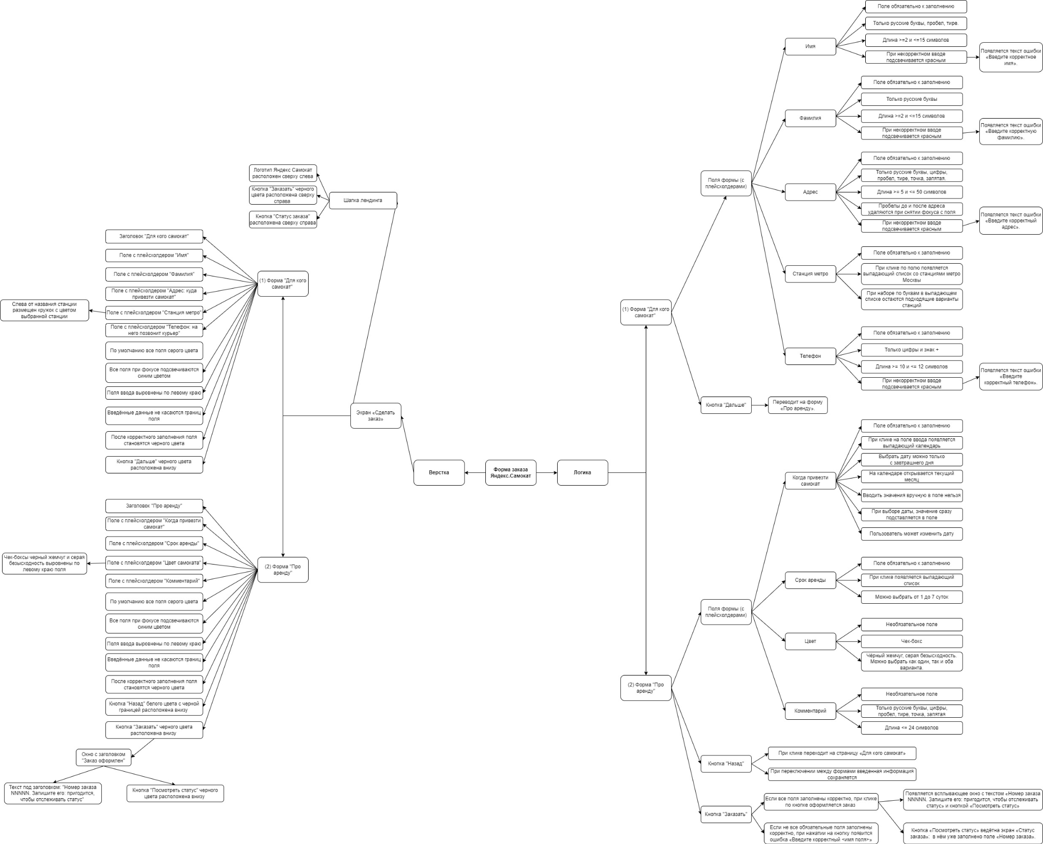
Скриншоты

mindmap | https://drive.google.com/file/d/1HkYRESMuNqHL5lm8Ss_o6hjLbJ7rmYU4/view?usp=sharing

